HOME
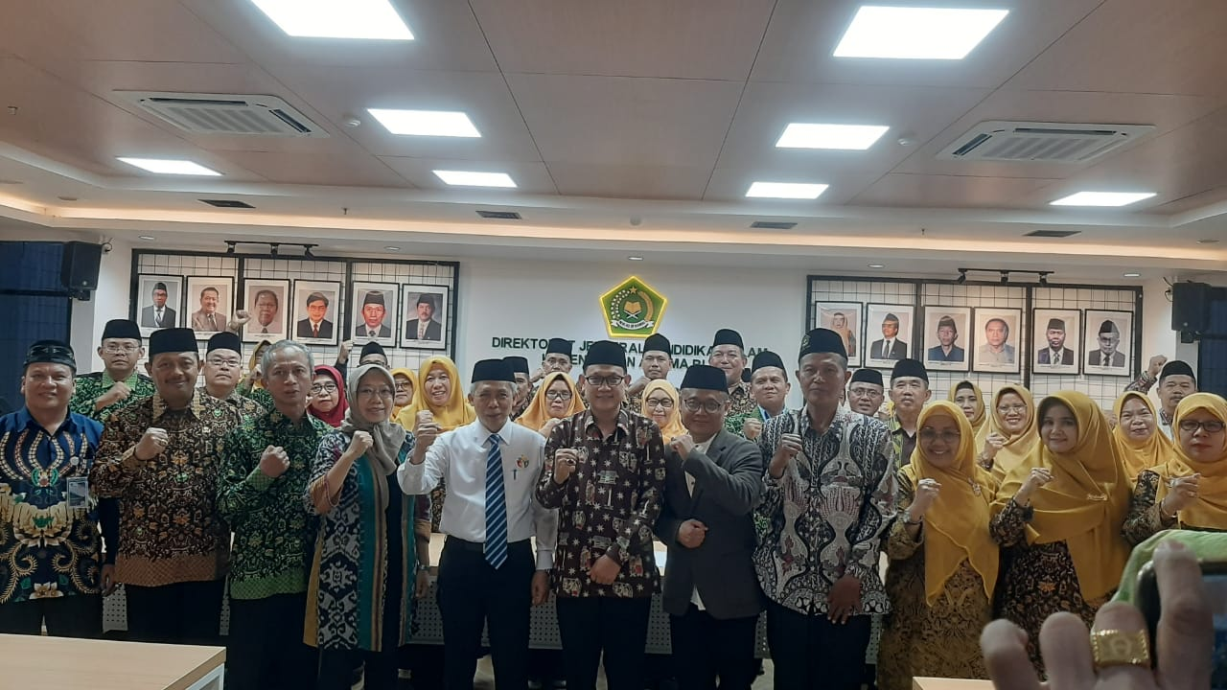
DATA
JULI

AGUSTUS

SEPTEMBER

RPD JULI
RPD AGUST

Sumber : Perdirjen 4831
RPD SEPT

JADWAL
RPU JULI
RPU AGUST
RPU SEPT
UMPAN BLK
RAGAM STR
METODE PN
APLIKASI PENDAMPINGAN TAHAP 3
PERTIMDUK
DIKEMBANGKAN OLEH TIM IT POKJAWASPAINASIONAL

DATA
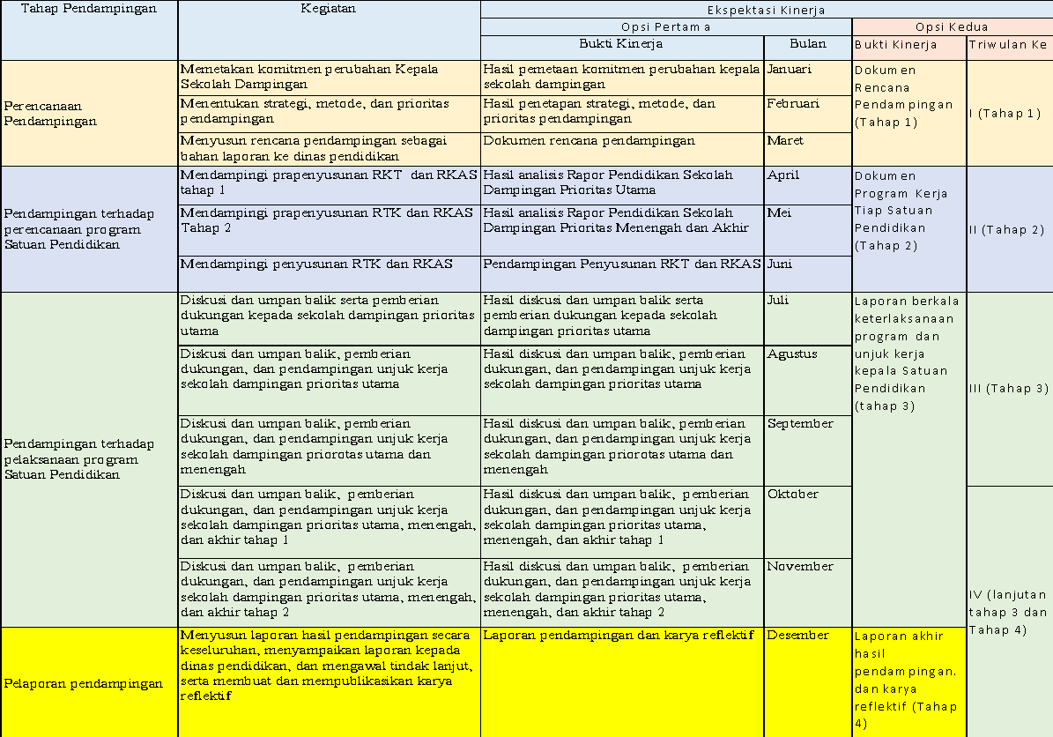
PENDAMPINGAN TERHADAP PELAKSANAAN PROGRAM KERJA SATUAN PENDIDIKAN
DISKUSI-UMPAN BALIK DAN DUKUNGAN UNJUK KERJA KEPADA SATUAN PENDIDIKAN DAMPINGAN
 | Tahun

Nama Pengawas |  |  |  |  | Baqi Nurul Hakkurahmy, M.Pd
N I P |  |  |  |  | 197205212005012004
Pangkat / Gol. / TMT |  |  |  |  | Pembina/IV/a
Jabatan |  |  |  |  | Pengawas Ahli Madya
Pendampingan Tahun |  |  |  |  | 2025
Nama Ketua Pokjawas |  |  |  |  | H.Yaman, S.Pd.I., M.Pd.I
N I P |  |  |  |  | 196911112000031000
Pelaksanaan Pendampingan Satuan Pendidikan |  |  |  |  | Diskusi, Umpan balik serta pemberian dukungan kepada satuan Pendidikan dengan Prioritas Utama, Menengah dan Akhir.
Strategi Pendampingan |  |  |  |  | Penyemai Perubahan
 |  |  |  |  | Perubahan Segera
 |  |  |  |  | Penguatan Perubahan
 |  |  |  |  | Perubahan Berangsur
 |  |  |  |  | Pemicu Perubahan
 |  |  |  |  | Perubahan Berkelanjutan
Metode Pendampingan |  |  |  |  | Training. Mentoring, Coaching, Facilitating, Consulting
Prioritas Pendampingan |  |  |  |  | Prioritas Utama
 |  |  |  |  | Prioritas Menengah
 |  |  |  |  | Prioritas Akhir
 |  |  | TEMPAT DAN TANGGAL |  | KEGIATAN BULAN VII | KEGIATAN BULAN VIII | KEGIATAN BULAN IX
Tempat
Tanggal Kegiatan |  |  |  |  | 31 Juli 2025 | 31 Agustus 2025 | 30 September 2025
NO. | PRIORITAS | NAMA SEKOLAH | NAMA GURU PAI |  |  | NAMA KEGIATAN
 |  |  |  | STRATEGI PENDAMPINGAN | DISKUSI, UMPAN BALIK DAN DUKUNGAN SEKOLAH UTAMA | DISKUSI, UMPAN BALIK DAN DUKUNGAN SEKOLAH UTAMA | DISKUSI, UMPAN BALIK DAN DUKUNGAN SEKOLAH UTAMA DAN MENENGAH
1 | PRIORITAS UTAMA | SMA Negeri 15 Samarinda | Endang Nur Ariviana | Penyemai Perubahan | Bukti dukung dan dokumentasi | Bukti dukung dan dokumentasi | Bukti dukung dan dokumentasi
2 | PRIORITAS UTAMA | SMA Islam Samarinda | Agus Budiman | Penyemai Perubahan | Bukti dukung dan dokumentasi | Bukti dukung dan dokumentasi | Bukti dukung dan dokumentasi
3 | PRIORITAS UTAMA | SMA Negeri 1 Samarinda | Rio Dwi Putra Iskandar | Penyemai Perubahan | Bukti dukung dan dokumentasi | Bukti dukung dan dokumentasi | Bukti dukung dan dokumentasi
4 | PRIORITAS MENENGAH | SMA Negeri 4 Samarinda | Nurhayati | Perubahan Segera | Bukti dukung dan dokumentasi | Bukti dukung dan dokumentasi | Bukti dukung dan dokumentasi
5 | PRIORITAS MENENGAH | SMA Negeri 4 Samarinda | Mulyadi | Penguatan Perubahan | Bukti dukung dan dokumentasi | Bukti dukung dan dokumentasi | Bukti dukung dan dokumentasi
6 | PRIORITAS MENENGAH | SMA Islam Samarinda | Suyitna | Penguatan Perubahan | Bukti dukung dan dokumentasi | Bukti dukung dan dokumentasi | Bukti dukung dan dokumentasi
7 | PRIORITAS MENENGAH | SMA Negeri 4 Samarinda | Muslih Rojai | Perubahan Berangsur | Bukti dukung dan dokumentasi | Bukti dukung dan dokumentasi | Bukti dukung dan dokumentasi
8 | PRIORITAS MENENGAH | SMA Negeri 8 Samarinda | Hernandi | Perubahan Berangsur | Bukti dukung dan dokumentasi | Bukti dukung dan dokumentasi | Bukti dukung dan dokumentasi
9 | PRIORITAS MENENGAH | SMK Negeri 8 Samarinda | Juardi | Perubahan Berangsur | Bukti dukung dan dokumentasi | Bukti dukung dan dokumentasi | Bukti dukung dan dokumentasi
10 | PRIORITAS MENENGAH | SMA Negeri 12 Samarinda | Rukani | Perubahan Berangsur | Bukti dukung dan dokumentasi | Bukti dukung dan dokumentasi | Bukti dukung dan dokumentasi
11 | PRIORITAS MENENGAH | SMA Negeri 13 Samarinda | Sidiq | Perubahan Berangsur | Bukti dukung dan dokumentasi | Bukti dukung dan dokumentasi | Bukti dukung dan dokumentasi
12 | PRIORITAS MENENGAH | SMA Negeri 13 Samarinda | Faisal Ahmad Irvan | Perubahan Berangsur | Bukti dukung dan dokumentasi | Bukti dukung dan dokumentasi | Bukti dukung dan dokumentasi
13 | PRIORITAS MENENGAH | SMA Negeri 14 Samarinda | Nursih | Perubahan Berangsur | Bukti dukung dan dokumentasi | Bukti dukung dan dokumentasi | Bukti dukung dan dokumentasi
14 | PRIORITAS MENENGAH | SMA Negeri 14 Samarinda | Heny Yuningsih | Perubahan Berangsur | Bukti dukung dan dokumentasi | Bukti dukung dan dokumentasi | Bukti dukung dan dokumentasi
15 | PRIORITAS MENENGAH | SMK TI Airlangga Samarinda | Chori Masitah | Perubahan Berangsur | Bukti dukung dan dokumentasi | Bukti dukung dan dokumentasi | Bukti dukung dan dokumentasi
16 | PRIORITAS MENENGAH | SMA Al Kairiyah Samarinda | Winarti | Perubahan Berangsur | Bukti dukung dan dokumentasi | Bukti dukung dan dokumentasi | Bukti dukung dan dokumentasi
17 | PRIORITAS MENENGAH | SMK Negeri 2 Samarinda | Muhammad Yadi, S.Ag | Perubahan Berangsur | Bukti dukung dan dokumentasi | Bukti dukung dan dokumentasi | Bukti dukung dan dokumentasi
18 | PRIORITAS MENENGAH | SMK Negeri 2 Samarinda | Nurmah Mudatin Nikmah | Perubahan Berangsur | Bukti dukung dan dokumentasi | Bukti dukung dan dokumentasi | Bukti dukung dan dokumentasi
19 | PRIORITAS AKHIR | SMK Negeri 2 Samarinda | Mokhamad Taufik | Perubahan Berkelanjutan | Bukti dukung dan dokumentasi | Bukti dukung dan dokumentasi | Bukti dukung dan dokumentasi
20 | PRIORITAS AKHIR | SMK Negeri1 Samarinda | Parhan | Perubahan Berkelanjutan | Bukti dukung dan dokumentasi | Bukti dukung dan dokumentasi | Bukti dukung dan dokumentasi


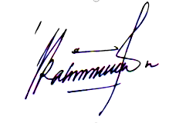
 |  |  |  |  |  | ,
 |  | Mengetahui, |  |  |  | Penyusun,
 |  | Ketua Pokjawas PAI |  |  |  | Pengawas Pendamping

 |  | H.Yaman, S.Pd.I., M.Pd.I |  |  |  | Baqi Nurul Hakkurahmy, M.Pd
 |  | NIP. 196911112000031000 |  |  |  | NIP. 197205212005012004

